Sheet1
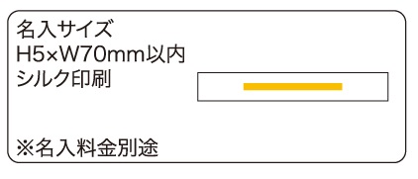
提 案 書

カスタムアートセット |  | 参考上代 | ¥280 | 販売価格
 |  | （税別） |  | （税別）
【JAN】 | 4562121889873
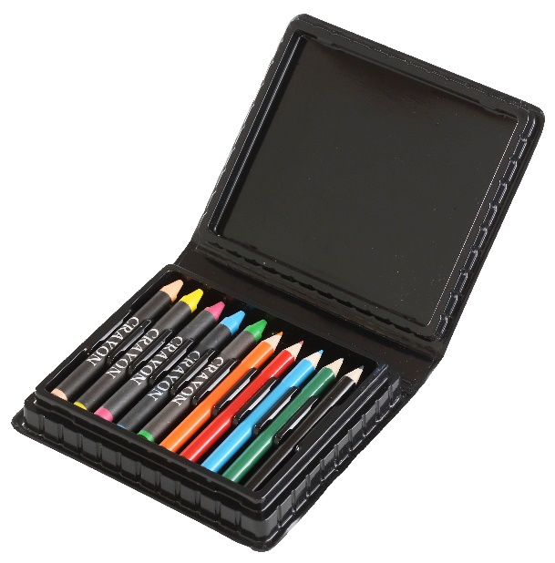 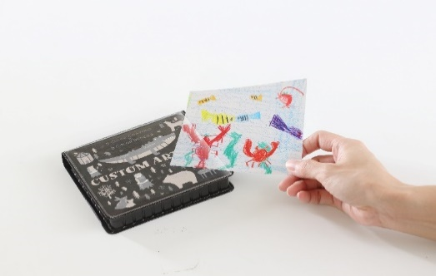 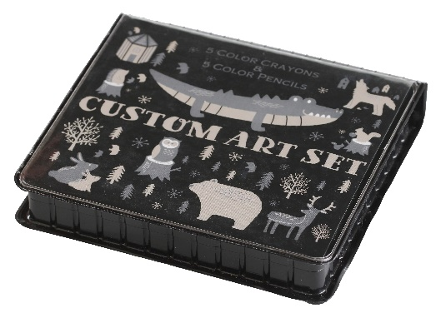 |  |  | 【品番】 7729-60 【本体サイズ】 134×117×21mm 【パッケージサイズ】 140×120×23mm・65ｇ 【個装形態】 ポリ袋入 【材質】 PVC、他 【入数】 120 【セット内容】 クレヨン・色鉛筆×各5 【商品説明】 台紙が差替え用ポケット付き。自分で描いた絵を差し込み、世界で一つだけのアートセットが作れます。 【生産国】 中国

